Grafico 1
Exportaciones agroindustriales y totales mensuales - USD millones

Fuente: Subsecretaría de Mercados Agroalimentarios e Inserción Internacional en base a datos mensuales de INDEC
Fecha de actualización de las bases mensuales INDEC: 20/02/2026

 | AGROINDUSTRIA |  |  |  | TOTAL EXPORTADO

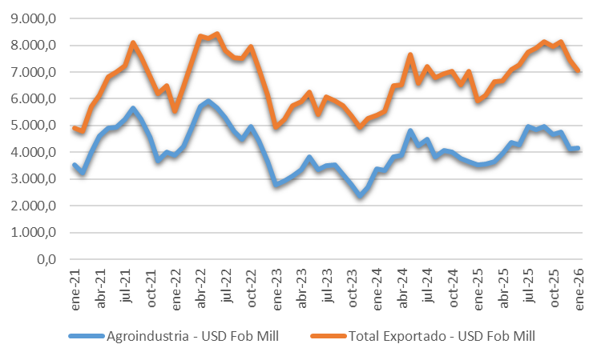
Período | Toneladas | Agroindustria - USD Fob (Mill) | Total Toneladas | Total USD Fob (Mill) | Toneladas | Total Exportado - USD Fob (Mill) | Total Toneladas | Total USD Fob (Mill)
Jan-21 | 7,722,985.5 | 3,534 | 113,057,713 | 53,641 | 8,867,251 | 4,912 | 128,297,859.1 | 77,838.7
Feb-21 | 6,453,881.3 | 3,230 |  |  | 7,528,805 | 4,775
Mar-21 | 8,907,375.8 | 4,022 |  |  | 10,102,839 | 5,720
Apr-21 | 10,910,728.2 | 4,618 |  |  | 11,884,753 | 6,143
May-21 | 10,092,530.0 | 4,912 |  |  | 11,381,394 | 6,813
Jun-21 | 10,683,974.9 | 4,929 |  |  | 11,953,661 | 7,010
Jul-21 | 11,280,971.8 | 5,245 |  |  | 12,456,679 | 7,252
Aug-21 | 11,863,372.8 | 5,663 |  |  | 13,315,463 | 8,099
Sep-21 | 10,540,338.6 | 5,251 |  |  | 11,776,088 | 7,570
Oct-21 | 9,194,628.8 | 4,571 |  |  | 10,568,899 | 6,863
Nov-21 | 7,000,685.1 | 3,672 |  |  | 8,460,936 | 6,191
Dec-21 | 8,406,240.2 | 3,994 |  |  | 10,001,090 | 6,491
Jan-22 | 8,355,257.3 | 3,888 | 106,277,308 | 57,952 | 9,742,422 | 5,548 | 125,515,437.7 | 88,445.7
Feb-22 | 8,412,781.9 | 4,222 |  |  | 10,167,204 | 6,452
Mar-22 | 9,746,706.8 | 4,893 |  |  | 11,336,235 | 7,354
Apr-22 | 11,275,613.5 | 5,711 |  |  | 12,877,537 | 8,337
May-22 | 10,763,153.7 | 5,924 |  |  | 12,071,064 | 8,254
Jun-22 | 9,991,711.3 | 5,668 |  |  | 11,486,150 | 8,433
Jul-22 | 10,442,688.2 | 5,303 |  |  | 11,562,975 | 7,805
Aug-22 | 8,428,410.2 | 4,790 |  |  | 10,058,405 | 7,541
Sep-22 | 7,420,370.9 | 4,484 |  |  | 9,328,313 | 7,518
Oct-22 | 8,254,258.3 | 4,979 |  |  | 10,137,922 | 7,962
Nov-22 | 6,955,625.1 | 4,441 |  |  | 8,739,521 | 7,122
Dec-22 | 6,230,730.5 | 3,650 |  |  | 8,007,690 | 6,119
Jan-23 | 4,538,687.7 | 2,768 | 65,427,977 | 37,411 | 6,161,100 | 4,925 | 86,445,605.4 | 66,788.5
Feb-23 | 4,565,371.2 | 2,946 |  |  | 6,498,202 | 5,239
Mar-23 | 5,383,298.4 | 3,113 |  |  | 7,300,856 | 5,735
Apr-23 | 5,364,168.6 | 3,351 |  |  | 7,040,439 | 5,898
May-23 | 6,475,683.7 | 3,820 |  |  | 8,160,019 | 6,262
Jun-23 | 6,221,950.3 | 3,364 |  |  | 7,586,638 | 5,415
Jul-23 | 6,822,959.6 | 3,499 |  |  | 8,571,283 | 6,060
Aug-23 | 7,378,506.1 | 3,533 |  |  | 9,095,633 | 5,910
Sep-23 | 6,094,947.7 | 3,180 |  |  | 7,627,337 | 5,751
Oct-23 | 4,454,886.5 | 2,807 |  |  | 6,484,080 | 5,396
Nov-23 | 3,670,788.7 | 2,349 |  |  | 5,604,834 | 4,923
Dec-23 | 4,456,728.5 | 2,681 |  |  | 6,315,184 | 5,273
Jan-24 | 7,256,374.5 | 3,393 | 101,959,131 | 47,277 | 9,160,686 | 5,398 | 126,610,635.7 | 79,720.6
Feb-24 | 6,815,298.0 | 3,312 |  |  | 8,702,688 | 5,530
Mar-24 | 8,873,612.6 | 3,840 |  |  | 10,993,544 | 6,479
Apr-24 | 9,236,756.7 | 3,880 |  |  | 11,469,279 | 6,527
May-24 | 10,770,647.4 | 4,811 |  |  | 13,096,669 | 7,652
Jun-24 | 9,141,965.5 | 4,237 |  |  | 10,813,199 | 6,590
Jul-24 | 9,876,061.0 | 4,497 |  |  | 11,927,880 | 7,221
Aug-24 | 8,061,712.6 | 3,819 |  |  | 9,961,000 | 6,793
Sep-24 | 8,480,793.2 | 4,066 |  |  | 10,533,116 | 6,948
Oct-24 | 8,039,747.3 | 3,997 |  |  | 10,147,716 | 7,026
Nov-24 | 7,423,300.7 | 3,762 |  |  | 9,241,792 | 6,522
Dec-24 | 7,982,861.7 | 3,662 |  |  | 10,563,067 | 7,035
Jan-25 | 9,061,515.1 | 3,530 | 114,471,388 | 51,622 | 11,318,232 | 5,915 | 144,759,832.1 | 87,077.0
Feb-25 | 8,078,704.3 | 3,554 |  |  | 10,215,995 | 6,140
Mar-25 | 8,641,673.6 | 3,654 |  |  | 11,195,537 | 6,642
Apr-25 | 9,110,561.1 | 3,944 |  |  | 11,465,643 | 6,674
May-25 | 9,834,599.9 | 4,379 |  |  | 11,907,364 | 7,095
Jun-25 | 9,766,678.1 | 4,265 |  |  | 12,544,199 | 7,275
Jul-25 | 11,183,402.6 | 4,953 |  |  | 13,449,301 | 7,761
Aug-25 | 10,614,320.1 | 4,844 |  |  | 13,366,038 | 7,903
Sep-25 | 9,733,719.7 | 4,959 |  |  | 12,253,309 | 8,128
Oct-25 | 8,961,582.4 | 4,660 |  |  | 11,635,132 | 7,963
Nov-25 | 10,142,543.6 | 4,749 |  |  | 13,051,166 | 8,133
Dec-25 | 9,342,087.7 | 4,130 |  |  | 12,357,916 | 7,448
Jan-26 | 10,636,169.3 | 4,152 | 10,636,169 | 4,152 | 12,829,950 | 7,057 | 12,829,950.3 | 7,057.3

Grafico 2
Exportaciones de complejos agroindustriales – Enero 2026

Fuente: Subsecretaría de Mercados Agroalimentarios e Inserción Internacional en base a datos mensuales de INDEC
Fecha de actualización de las bases mensuales INDEC: 20/02/2026

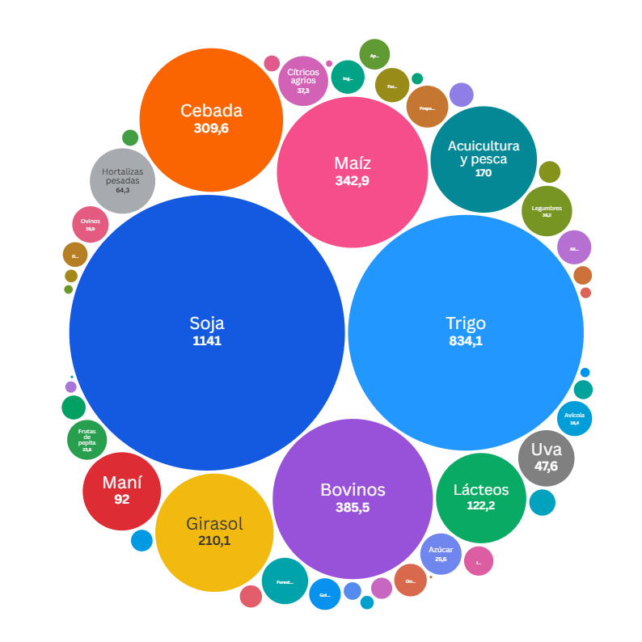
Complejo agroindustrial |  | Jan-26
 |  | Toneladas | USD Fob (Mill) | USD Fob / Tn
1 | Soja | 2,535,746.0 | 1,141.0 | 450.0
2 | Trigo | 3,995,405.5 | 834.1 | 208.8
3 | Bovinos | 79,088.6 | 385.5 | 4,874.2
4 | Maíz | 1,545,130.9 | 342.9 | 221.9
5 | Cebada | 1,417,369.1 | 309.6 | 218.4
6 | Girasol | 387,409.8 | 210.1 | 542.2
7 | Acuicultura y pesca | 41,636.3 | 170.0 | 4,082.1
8 | Lácteos | 34,861.3 | 122.2 | 3,506.4
9 | Maní | 79,229.7 | 92.0 | 1,161.0
10 | Hortalizas pesadas | 53,735.6 | 64.3 | 1,197.5
11 | Uva | 19,124.6 | 47.6 | 2,487.0
12 | Legumbres | 54,337.1 | 38.2 | 703.3
13 | Cítricos agrios | 5,784.5 | 37.3 | 6,449.0
14 | Forestoindustria | 67,160.7 | 32.2 | 479.3
15 | Preparaciones alimenticias | 12,937.3 | 26.3 | 2,032.7
16 | Azúcar | 50,543.0 | 25.6 | 507.0
17 | Frutas de pepita | 20,672.5 | 23.8 | 1,149.6
18 | Ovinos | 3,200.2 | 19.9 | 6,233.8
19 | Avícola | 15,666.5 | 18.4 | 1,177.5
20 | Forrajeras | 46,313.0 | 17.6 | 380.4
21 | Alimentos para animales | 13,865.0 | 17.4 | 1,253.2
22 | Ingredientes alimenticios | 19,967.5 | 16.8 | 842.3
23 | Otras especies animales | 20,824.2 | 15.9 | 763.0
24 | Golosinas en base a azúcar, chocolate y otros | 2,971.4 | 15.0 | 5,056.2
25 | Apicultura | 5,809.0 | 14.0 | 2,404.2
26 | Infusiones | 8,957.6 | 12.9 | 1,442.9
27 | Algodón | 8,894.7 | 10.3 | 1,154.4
28 | Otras bebidas alcohólicas | 10,477.1 | 9.2 | 878.8
29 | Otros productos agro | 9,686.6 | 8.7 | 898.3
30 | Arroz | 17,630.2 | 8.6 | 490.6
31 | Aromáticas, especias y otros | 1,814.4 | 7.4 | 4,103.8
32 | Tabaco | 1,733.5 | 7.0 | 4,037.7
33 | Cítricos dulces | 5,288.5 | 7.0 | 1,322.4
34 | Equinos | 1,139.6 | 6.7 | 5,913.6
35 | Frutas finas | 1,903.1 | 5.4 | 2,836.4
36 | Olivo | 1,914.2 | 5.1 | 2,650.9
37 | Bovinos y equinos | 11,071.8 | 4.6 | 417.2
38 | Otras oleaginosas | 4,575.9 | 3.9 | 856.2
39 | Frutas de carozo | 2,846.5 | 3.8 | 1,318.8
40 | Otros endulzantes | 6,423.7 | 2.7 | 414.5
41 | Otras frutas | 2,056.5 | 2.4 | 1,171.2
42 | Bebidas analcohólicas | 2,938.1 | 1.9 | 661.6
43 | Otros cereales | 3,621.5 | 1.9 | 515.6
44 | Porcinos | 1,538.8 | 1.7 | 1,089.0
45 | Preparaciones de frutas y hortalizas | 828.8 | 1.3 | 1,569.4
46 | Otras hortalizas | 1,781.0 | 1.1 | 640.3
47 | Sorgo | 162.8 | 0.6 | 3,878.9
48 | Caprinos | 69.7 | 0.1 | 1,645.3
49 | Bioproductos | 25.3 | 0.1 | 2,430.4
50 | Avena | - | - | -
51 | Frutas tropicales | - | - | -
52 | Frutos secos | - | - | -
53 | Nabo o colza | - | - | -
 | Total general | 10,636,169.3 | 4,152.2 | 390.4

Tabla y Grafico 3
Destino de las exportaciones agroindustriales – enero 2026

Fuente: Subsecretaría de Mercados Agroalimentarios e Inserción Internacional en base a datos mensuales de INDEC
Fecha de actualización de las bases mensuales INDEC: 20/02/2026

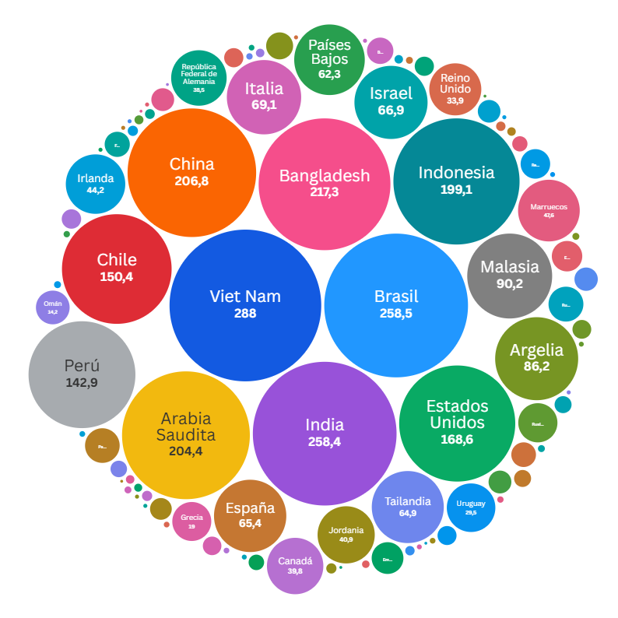
Destino de exportaciones |  |  |  | Participación
 |  | USD Fob (Mill) | USD Fob / Tn | Toneladas | USD Fob (Mill)
1 | Sin determinar | 1,027.6 | 414.7 | 23.3% | 24.7%
2 | Viet Nam | 288.0 | 227.4 | 11.9% | 6.9%
3 | Brasil | 258.5 | 388.8 | 6.3% | 6.2%
4 | India | 258.4 | 1,088.8 | 2.2% | 6.2%
5 | Bangladesh | 217.3 | 249.8 | 8.2% | 5.2%
6 | China | 206.8 | 2,289.5 | 0.8% | 5.0%
7 | Arabia Saudita | 204.4 | 232.2 | 8.3% | 4.9%
8 | Indonesia | 199.1 | 236.7 | 7.9% | 4.8%
9 | Estados Unidos | 168.6 | 1,873.4 | 0.8% | 4.1%
10 | Chile | 150.4 | 443.6 | 3.2% | 3.6%
11 | Perú | 142.9 | 313.2 | 4.3% | 3.4%
12 | Malasia | 90.2 | 248.1 | 3.4% | 2.2%
13 | Argelia | 86.2 | 272.8 | 3.0% | 2.1%
14 | Italia | 69.1 | 472.0 | 1.4% | 1.7%
15 | Israel | 66.9 | 8,368.5 | 0.1% | 1.6%
16 | España | 65.4 | 2,850.2 | 0.2% | 1.6%
17 | Tailandia | 64.9 | 227.3 | 2.7% | 1.6%
18 | Países Bajos | 62.3 | 656.8 | 0.9% | 1.5%
19 | Marruecos | 47.6 | 209.2 | 2.1% | 1.1%
20 | Irlanda | 44.2 | 348.4 | 1.2% | 1.1%
21 | Jordania | 40.9 | 215.9 | 1.8% | 1.0%
22 | Canadá | 39.8 | 1,220.1 | 0.3% | 1.0%
23 | República Federal de Alemania | 38.5 | 5,343.2 | 0.1% | 0.9%
24 | Reino Unido | 33.9 | 351.2 | 0.9% | 0.8%
25 | Uruguay | 29.5 | 733.8 | 0.4% | 0.7%
26 | Rusia Federación de | 19.2 | 2,729.5 | 0.1% | 0.5%
27 | Grecia | 19.0 | 359.4 | 0.5% | 0.5%
28 | Rumania | 15.2 | 454.9 | 0.3% | 0.4%
29 | Paraguay | 15.0 | 636.7 | 0.2% | 0.4%
30 | Omán | 14.2 | 216.8 | 0.6% | 0.3%
31 | Emiratos Árabes Unidos | 12.6 | 334.0 | 0.4% | 0.3%
32 | Ecuador | 11.6 | 294.9 | 0.4% | 0.3%
33 | República de Yemen | 10.9 | 215.7 | 0.5% | 0.3%
34 | Túnez | 9.1 | 1,129.4 | 0.1% | 0.2%
35 | Bolivia | 8.7 | 355.5 | 0.2% | 0.2%
36 | Filipinas | 7.9 | 312.3 | 0.2% | 0.2%
37 | Guatemala | 7.6 | 953.8 | 0.1% | 0.2%
38 | Francia | 6.8 | 2,036.7 | 0.0% | 0.2%
39 | México | 6.5 | 945.8 | 0.1% | 0.2%
40 | Turquía | 6.5 | 948.6 | 0.1% | 0.2%
41 | Polonia | 6.4 | 1,266.4 | 0.0% | 0.2%
42 | Hong Kong - Región Administrativa Especial de (China) | 5.9 | 2,338.8 | 0.0% | 0.1%
43 | República Democrática del Congo (ex Zaire) | 4.7 | 338.6 | 0.1% | 0.1%
44 | Siria | 4.6 | 1,607.4 | 0.03% | 0.1%
45 | Sudáfrica | 4.6 | 945.3 | 0.05% | 0.1%
46 | Ghana | 4.5 | 1,216.3 | 0.04% | 0.1%
47 | Colombia | 4.4 | 1,071.9 | 0.04% | 0.1%
48 | Portugal | 4.3 | 1,079.4 | 0.04% | 0.1%
49 | Japón | 3.6 | 2,019.9 | 0.02% | 0.1%
50 | Taiwán | 3.6 | 1,438.8 | 0.02% | 0.1%
51 | Paquistán | 3.4 | 962.1 | 0.03% | 0.1%
52 | Australia | 3.0 | 1,645.1 | 0.02% | 0.1%
53 | Bélgica | 2.9 | 2,465.8 | 0.01% | 0.1%
54 | Suiza | 1.3 | 10,508.9 | 0.001% | 0.032%
55 | Territorios vinculados a Francia (Oceanía) | 1.3 | 3,256.4 | 0.004% | 0.031%
56 | Corea, República de | 1.3 | 2,538.6 | 0.005% | 0.031%
57 | Congo | 1.2 | 1,272.3 | 0.009% | 0.029%
58 | Côte d´ Ivoire (Costa de Marfil) | 1.1 | 883.7 | 0.012% | 0.028%
59 | Cuba | 1.1 | 701.8 | 0.015% | 0.027%
60 | Bulgaria | 1.0 | 1,186.3 | 0.008% | 0.024%
61 | Dinamarca | 0.9 | 1,440.6 | 0.006% | 0.023%
62 | Senegal | 0.9 | 447.7 | 0.019% | 0.022%
63 | Venezuela | 0.9 | 580.7 | 0.014% | 0.021%
64 | Singapur | 0.9 | 2,630.2 | 0.003% | 0.021%
65 | Angola | 0.8 | 1,470.1 | 0.005% | 0.019%
66 | Gabón | 0.7 | 1,696.9 | 0.004% | 0.016%
67 | Ucrania | 0.6 | 1,319.6 | 0.005% | 0.016%
68 | Hungría | 0.6 | 1,350.4 | 0.004% | 0.015%
69 | Camboya (ex Kampuchea) | 0.6 | 13,714.5 | 0.000% | 0.014%
70 | Lituania | 0.6 | 1,796.9 | 0.003% | 0.014%
71 | Noruega | 0.6 | 1,535.5 | 0.003% | 0.013%
72 | Camerún | 0.5 | 1,015.4 | 0.005% | 0.012%
73 | Egipto | 0.5 | 841.5 | 0.006% | 0.012%
74 | Trinidad y Tobago | 0.5 | 1,248.9 | 0.004% | 0.012%
75 | Panamá | 0.4 | 1,468.9 | 0.003% | 0.010%
76 | Nueva Zelandia | 0.4 | 1,254.0 | 0.003% | 0.010%
77 | Letonia | 0.4 | 4,018.7 | 0.001% | 0.009%
78 | Iraq | 0.4 | 1,136.2 | 0.003% | 0.009%
79 | Croacia | 0.4 | 1,315.2 | 0.003% | 0.009%
80 | Sri Lanka | 0.3 | 563.9 | 0.005% | 0.008%
81 | Costa Rica | 0.3 | 2,821.2 | 0.001% | 0.008%
82 | República Checa | 0.3 | 2,124.7 | 0.001% | 0.007%
83 | República Dominicana | 0.3 | 614.6 | 0.004% | 0.006%
84 | Comoras | 0.2 | 1,333.2 | 0.002% | 0.006%
85 | Benin | 0.2 | 1,069.0 | 0.002% | 0.006%
86 | Puerto Rico (Estado Asociado) | 0.2 | 591.5 | 0.004% | 0.006%
87 | Suecia | 0.2 | 5,631.4 | 0.000% | 0.006%
88 | Belarús | 0.2 | 1,702.0 | 0.001% | 0.005%
89 | Albania | 0.2 | 2,592.3 | 0.001% | 0.005%
90 | Gambia | 0.2 | 404.2 | 0.005% | 0.005%
91 | Guinea Ecuatorial | 0.2 | 1,134.9 | 0.002% | 0.004%
...

